Лист 1
Прайс-лист
МИР ПРЯЖИ

В валюте: руб. (курс 1).
Цены указаны на 07.08.2020

№ | Номенклатура/ Характеристика номенклатуры | Описание | Изображение | Артикул | Цена | Ед. | Остаток | Ссылка на сайт
 | Магнит для штор 948502 тыквеннный | Магнит для штор 948502 тыквеннный | 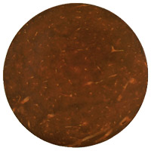 | 948502-С178 | 271.80 |  |  | Изображение
 | Магнит для штор 948502 тыквеннный |  |  |  | 271.80 | шт | 7 | Изображение
 | Магнит для штор 948502 черный | Магнит для штор 948502 черный | 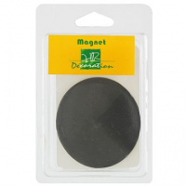 | 948502-С144 | 271.80 |  |  | Изображение
 | Магнит для штор 948502 черный |  |  |  | 271.80 | шт | 2 | Изображение
 | Подхват для штор "Sofi" | Подхват для штор "Sofi" | 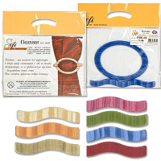 | PBG11 | 210.00 |  |  | Изображение
 | Подхват для штор "Sofi" |  |  |  | 210.00 | упак | 3 | Изображение
 | Подхват для штор "Sofi" | Подхват для штор "Sofi" | 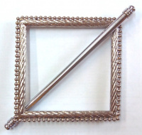 | МАТ02/2 | 335.00 |  |  | Изображение
 | Подхват для штор "Sofi" |  |  |  | 335.00 | упак | 4 | Изображение
 | Подхват для штор "Sofi" | Подхват для штор "Sofi" | 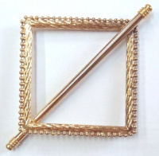 | МАТ02/1 | 335.00 |  |  | Изображение
 | Подхват для штор "Sofi" |  |  |  | 335.00 | упак | 6 | Изображение
 | Подхват для штор "Sofi" TES-26 | Подхват для штор "Sofi" TES-26 |  | TES26 | 172.25 |  |  | Изображение
 | Подхват для штор "Sofi" TES-26 |  |  |  | 172.25 | упак | 4 | Изображение
 | Подхват для штор "Sofi" TES-27 | Подхват для штор "Sofi" |  | TES27 | 219.37 |  |  | Изображение
 | Подхват для штор "Sofi" TES-27 |  |  |  | 219.37 | упак | 1 | Изображение
 | Подхват для штор "Sofi" TES-29 | Подхват для штор "Sofi" | 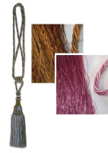 | TES29 | 148.17 |  |  | Изображение
 | Подхват для штор "Sofi" TES-29 (№01 золотисто-оливковый) |  | 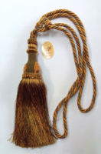 |  | 148.17 | шт | 1 | Изображение
 | Подхват для штор "Sofi" TES-29 (№04 розовый) |  |  |  | 148.17 | шт | 2 | Изображение
 | Подхват для штор "Sofi" TES-31 | Подхват для штор "Sofi" | 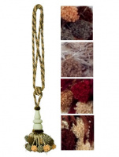 | TES31 | 230.51 |  |  | Изображение
 | Подхват для штор "Sofi" TES-31 (№01 хаки/бежевый/оливковый) |  | 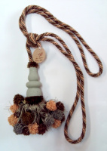 |  | 230.51 | шт | 4 | Изображение
 | Подхват для штор "Sofi" TES-31 (№03 белый/молочный/св.бежевый) |  | 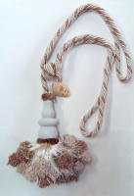 |  | 230.51 | шт | 3 | Изображение
 | Подхват для штор "Sofi" TES-31 (№04 бордовый/св.бежевый/бежевый) |  | 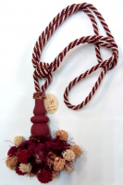 |  | 230.51 | шт | 1 | Изображение
 | Подхват для штор "Sofi" TES-31-01 | Подхват для штор "Sofi" TES-31-01 |  | TES31-01 | 245.00 |  |  | Изображение
 | Подхват для штор "Sofi" TES-31-01 |  |  |  | 245.00 | шт | 7 | Изображение
 | Подхват для штор "Sofi" TUS-40, 2 шт. | Подхват для штор "Sofi" TUS-40, 2 шт. | 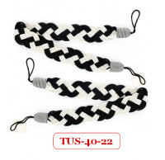 | TUS40 | 160.00 |  |  | Изображение
 | Подхват для штор "Sofi" TUS-40, 2 шт. |  |  |  | 160.00 | упак | 4 | Изображение
 | Подхват с магнитом для штор "Sofi" MAG-01 d 50 мм | Подхват с магнитом для штор "Sofi" MAG-01 d 50 мм |  | MAG01/001 | 500.80 |  |  | Изображение
 | Подхват с магнитом для штор "Sofi" MAG-01 d 50 мм |  |  |  | 500.80 | шт | 4 | Изображение
 | Подхват с магнитом для штор "Sofi" MAG-10 35х55 мм | Подхват с магнитом для штор "Sofi" MAG-10 35х55 мм |  | MAG10/01 | 500.80 |  |  | Изображение
 | Подхват с магнитом для штор "Sofi" MAG-10 35х55 мм |  |  |  | 500.80 | шт | 4 | Изображение
 | Подхват с магнитом для штор "Sofi" MAG-10 35х55 мм | Подхват с магнитом для штор "Sofi" MAG-10 35х55 мм |  | MAG10/02 | 500.80 |  |  | Изображение
 | Подхват с магнитом для штор "Sofi" MAG-10 35х55 мм |  |  |  | 500.80 | шт | 3 | Изображение
 | Подхват с магнитом для штор "Sofi" MAG-11 d 43 мм | Подхват с магнитом для штор "Sofi" MAG-11 d 43 мм |  | MAG11/012 | 251.20 |  |  | Изображение
 | Подхват с магнитом для штор "Sofi" MAG-11 d 43 мм |  |  |  | 251.20 | шт | 1 | Изображение
 | Подхват с магнитом для штор "Sofi" MAG-11 d 43 мм | Подхват с магнитом для штор "Sofi" MAG-11 d 43 мм |  | MAG11/015 | 251.20 |  |  | Изображение
 | Подхват с магнитом для штор "Sofi" MAG-11 d 43 мм |  |  |  | 251.20 | шт | 1 | Изображение
 | Подхват с магнитом для штор "Sofi" MAG-11 d 43 мм | Подхват с магнитом для штор "Sofi" MAG-11 d 43 мм |  | MAG11/010 | 251.20 |  |  | Изображение
 | Подхват с магнитом для штор "Sofi" MAG-11 d 43 мм |  |  |  | 251.20 | шт | 1 | Изображение
 | Подхват с магнитом для штор "Sofi" MAG-11 d 43 мм | Подхват с магнитом для штор "Sofi" MAG-11 d 43 мм |  | MAG11/011 | 251.20 |  |  | Изображение
 | Подхват с магнитом для штор "Sofi" MAG-11 d 43 мм |  |  |  | 251.20 | шт | 4 | Изображение
 | Подхват с магнитом для штор"Sofi" MAG-01 d 50 мм | Подхват с магнитом для штор"Sofi" MAG-01 d 50 мм |  | MAG01/002 | 500.80 |  |  | Изображение
 | Подхват с магнитом для штор"Sofi" MAG-01 d 50 мм |  |  |  | 500.80 | шт | 4 | Изображение
 | Подхват с магнитом для штор"Sofi" MAG-02 35х55 мм | Подхват с магнитом для штор"Sofi" MAG-02 35х55 мм |  | MAG02/1 | 251.20 |  |  | Изображение
 | Подхват с магнитом для штор"Sofi" MAG-02 35х55 мм |  |  |  | 251.20 | шт | 3 | Изображение
 | Подхват с магнитом для штор"Sofi" MAG-02 35х55 мм | Подхват с магнитом для штор"Sofi" MAG-02 35х55 мм |  | MAG02/2 | 251.20 |  |  | Изображение
 | Подхват с магнитом для штор"Sofi" MAG-02 35х55 мм |  |  |  | 251.20 | шт | 6 | Изображение
 | Подхват с магнитом для штор"Sofi" MAG-02 35х55 мм | Подхват с магнитом для штор"Sofi" MAG-02 35х55 мм | 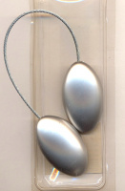 | MAG02/4 | 251.20 |  |  | Изображение
 | Подхват с магнитом для штор"Sofi" MAG-02 35х55 мм |  |  |  | 251.20 | шт | 3 | Изображение
 | Подхват с магнитом для штор"Sofi" MAG-02 35х55 мм | Подхват с магнитом для штор"Sofi" MAG-02 35х55 мм |  | MAG02/3 | 251.20 |  |  | Изображение
 | Подхват с магнитом для штор"Sofi" MAG-02 35х55 мм |  |  |  | 251.20 | шт | 5 | Изображение
 | Подхват с магнитом для штор"Sofi" MAG-05 d 43 мм | Подхват с магнитом для штор"Sofi" MAG-05 d 43 мм |  | MAG05/1 | 251.20 |  |  | Изображение
 | Подхват с магнитом для штор"Sofi" MAG-05 d 43 мм |  |  |  | 251.20 | шт | 4 | Изображение
 | Подхват с магнитом для штор"Sofi" MAG-05 d 43 мм | Подхват с магнитом для штор"Sofi" MAG-05 d 43 мм | 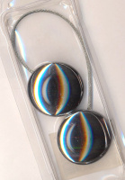 | MAG05/2 | 251.20 |  |  | Изображение
 | Подхват с магнитом для штор"Sofi" MAG-05 d 43 мм |  |  |  | 251.20 | шт | 6 | Изображение
 | Подхват с магнитом для штор"Sofi" MAG-07 d 55 мм | Подхват с магнитом для штор"Sofi" MAG-07 d 55 мм |  | MAG07/001 | 500.80 |  |  | Изображение
 | Подхват с магнитом для штор"Sofi" MAG-07 d 55 мм |  |  |  | 500.80 | шт | 7 | Изображение
 | Подхват с магнитом для штор"Sofi" MAG-07 d 55 мм | Подхват с магнитом для штор"Sofi" MAG-07 d 55 мм |  | MAG07/002 | 500.80 |  |  | Изображение
 | Подхват с магнитом для штор"Sofi" MAG-07 d 55 мм |  |  |  | 500.80 | шт | 4 | Изображение
 | Подхват с магнитом для штор"Sofi" MAG-08 d 50 мм | Подхват с магнитом для штор"Sofi" MAG-08 d 50 мм |  | MAG08/001 | 500.80 |  |  | Изображение
 | Подхват с магнитом для штор"Sofi" MAG-08 d 50 мм |  |  |  | 500.80 | шт | 6 | Изображение
 | Подхват с магнитом для штор"Sofi" MAG-08 d 50 мм | Подхват с магнитом для штор"Sofi" MAG-08 d 50 мм |  | MAG08/2 | 500.80 |  |  | Изображение
 | Подхват с магнитом для штор"Sofi" MAG-08 d 50 мм |  |  |  | 500.80 | шт | 4 | Изображение

